상품제안서
맥로이드uv자외선차단수동3단양우산[인쇄무료] | 상품코드: F27325

 |  |  |  |  |  |  | 02-412-0044 | www.easy1.co.kr
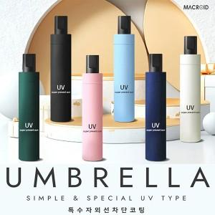

【상세/제작정보】

【인쇄/포장옵션】 | 레이저 / 케이스구매시

【공급단가】 | 수량 | 100~ | 300~ | 500~ | 1,000~ | 3,000~
*VAT별도 | 단가 | 4,560원 | 4,480원 | 4,380원 | 4,270원 | 4,190원

【상품 URL】 | http://www.easy1.co.kr/src/goods_detail.php?gdno=27325

